пп.Г п.19 абз.4
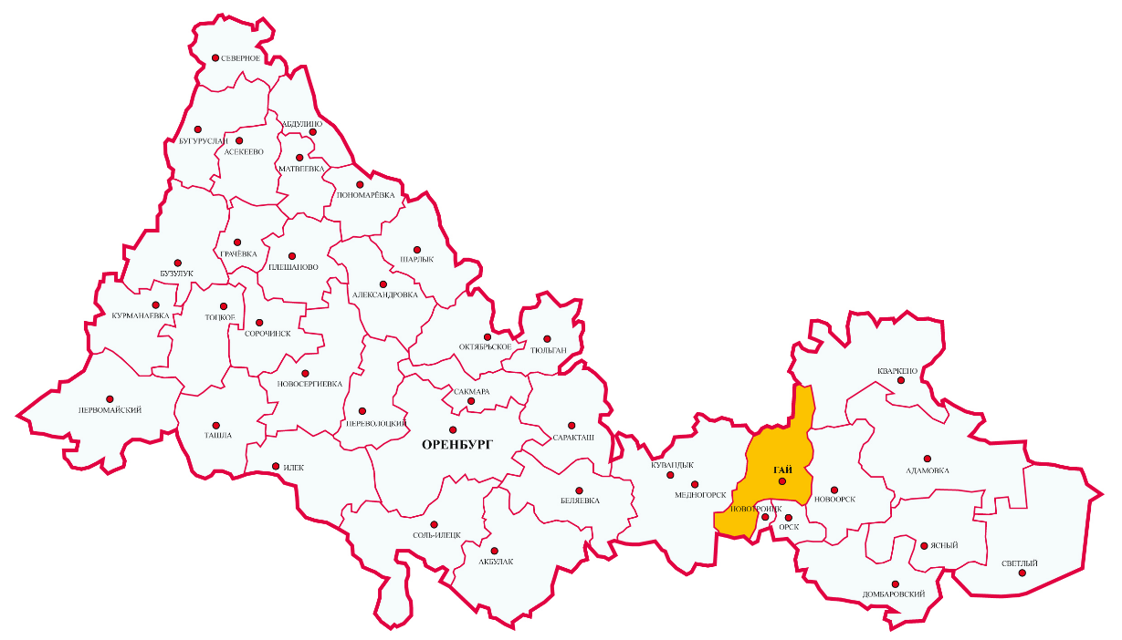
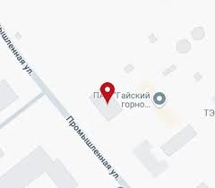
Зона деятельности ПАО "Гайский ГОК" - г.Гай, Гайский городской
округ Оренбургской области

пп.Г п. 19 абз.9 согл ГПП-1,2,4
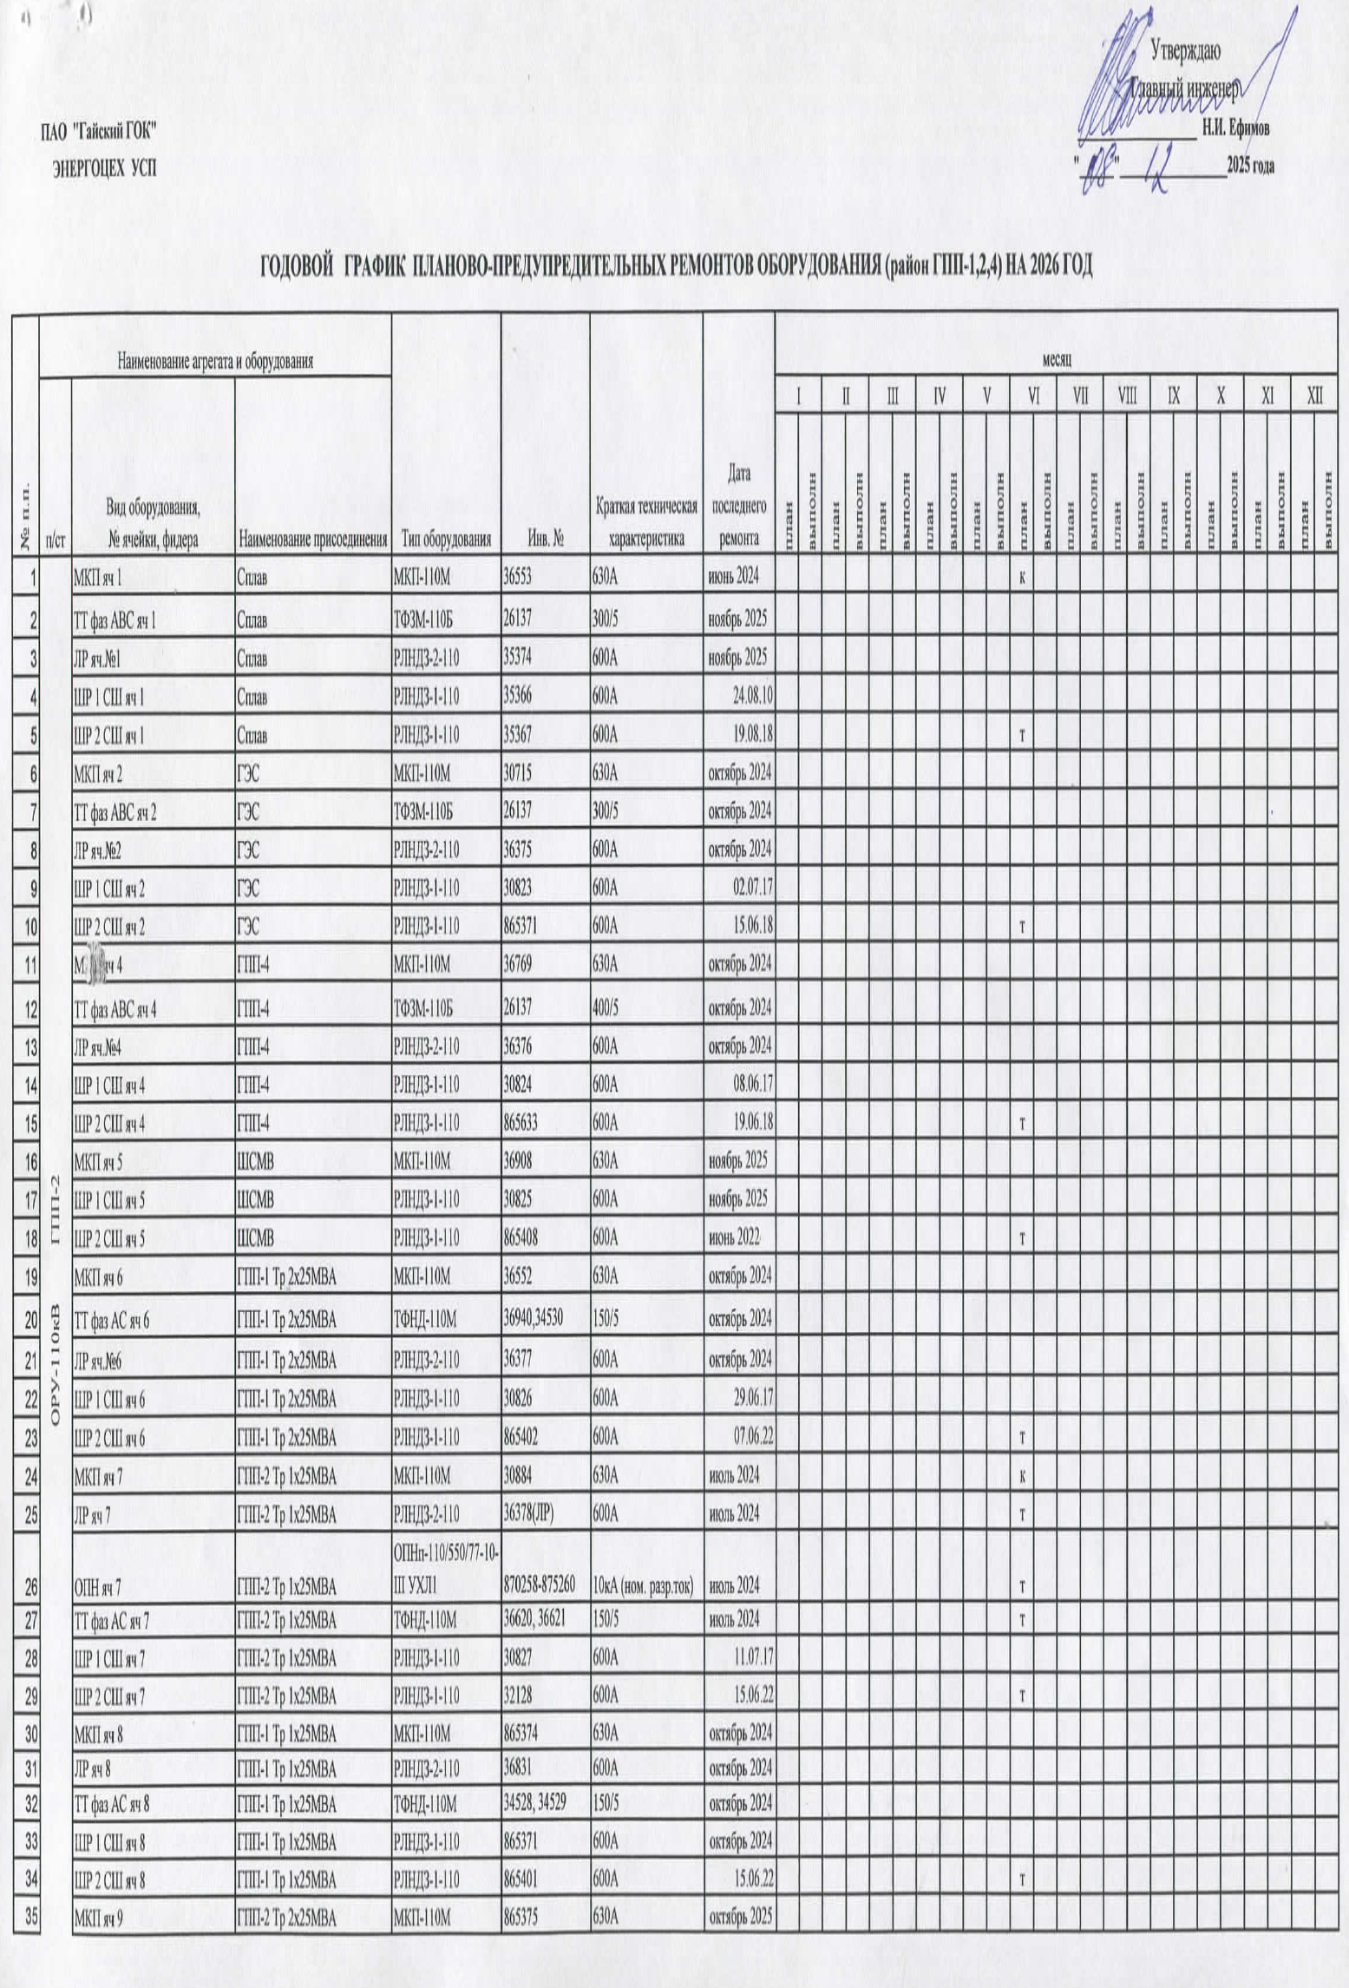



пп.Г п. 19 абз.9 согл ГПП-3
